Ambulancekleding
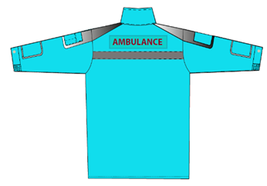
 | Ambulancekleding

Kledingpakket | VRR | RAV Brabant MWN
 | 7x broek | 8x broek
 | 2x softshelljas | 2x softshelljas
 | 1x parka | 1x parka
 | 1x bodywarmer | 2x bodywarmer
 | 12x bovenkleding | 12x bovenkleding

 | Meldkamer kleding

Kledingpakket | VRR | RAV Brabant MWN
 | 3x broek | 5x broek
 | 2x polosweater | 2x fleecevest
 | 2x fleecevest | 8x bovenkleding
 | 6x bovenkleding (polo korte mouw, polo lange mouw, t-shirt)

omschrijving | Softshelljas Ambulance fluorrood | logo op | rechter borst

 |  |  |  | Bodywarmer | Maat XS veiligheidsklasse 1 | Vanaf maat S veiligheidsklasse 2

 |  |  |  | Softshell jas | Maat XS veiligheidsklasse 2 | Vanaf maat S veiligheidsklasse 3

 |  |  |  | Parka | Alle maten veiligheidsklasse 3 | Alle maten veiligheidsklasse 3

omschrijving | Parka Ambulance fluorrood | logo op | rechter borst

omschrijving | Bodywarmer Ambulance fluorrood | logo op | rechter borst

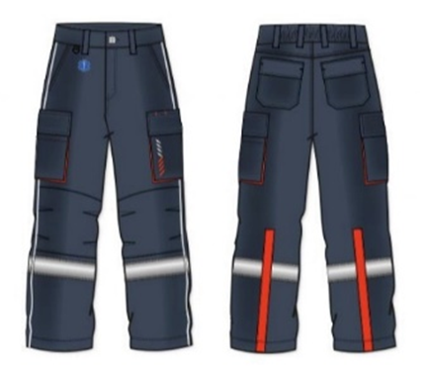

omschrijving | Broek Ambulance blauwgrijs | logo op | rechter pijp

omschrijving | Werkhemd lange mouw Ambulance turquoise

omschrijving | Werkhemd korte mouw Ambulance turquoise

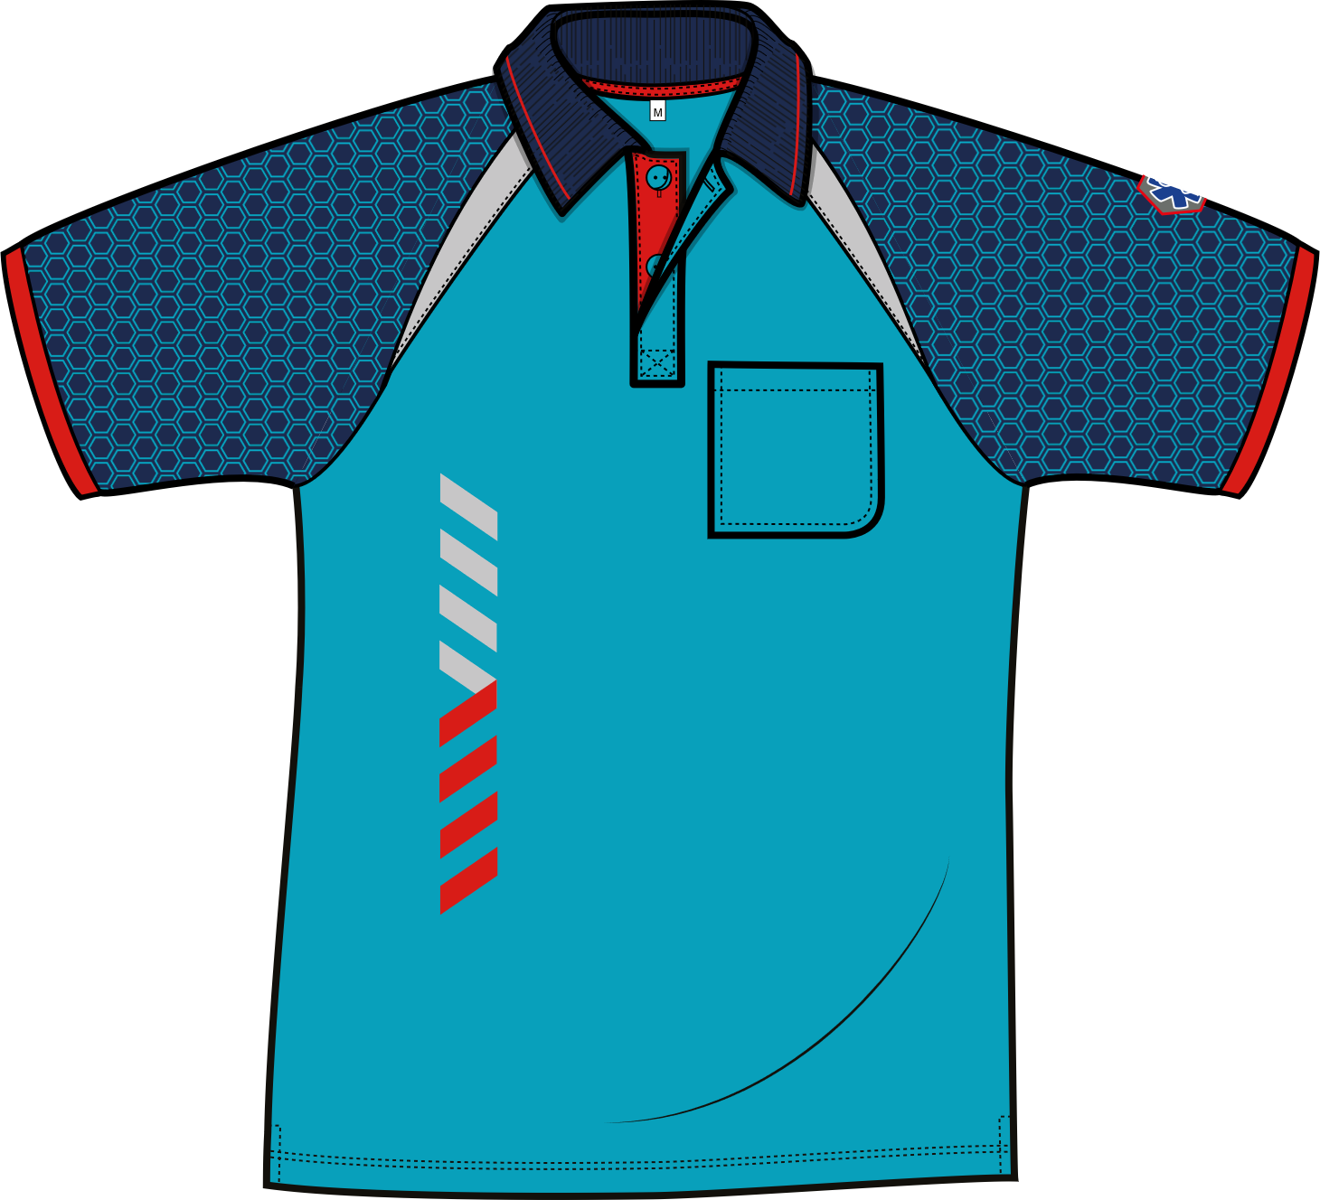
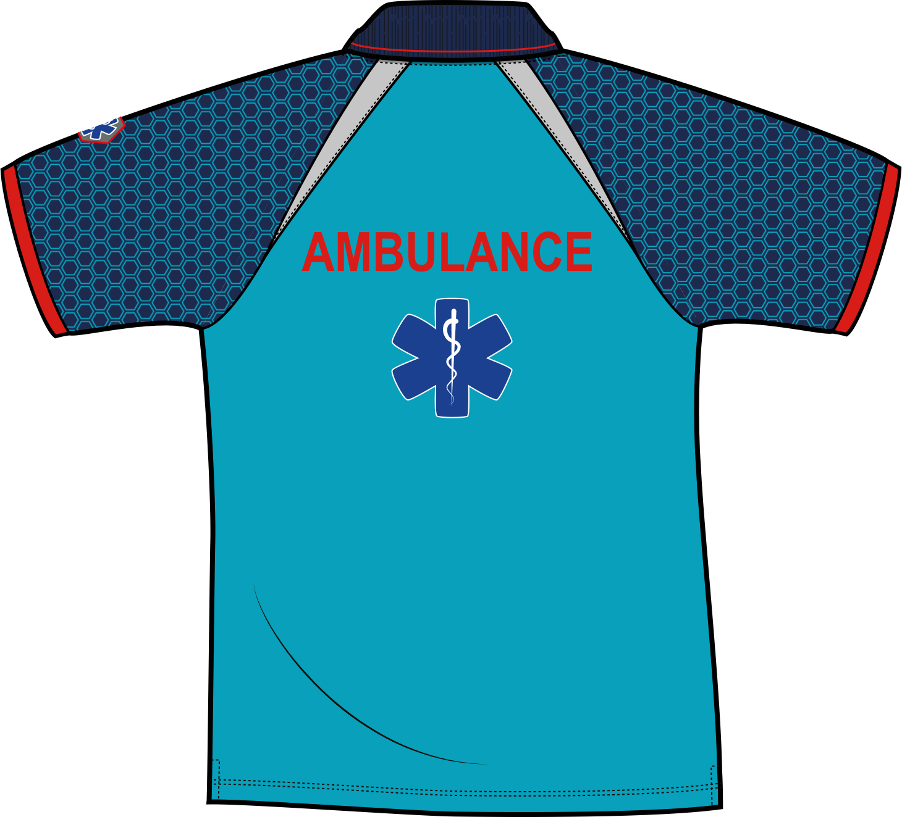

omschrijving | Polo korte mouw Ambulance turquoise/rood

omschrijving | Polo lange mouw Ambulance turquoise/rood

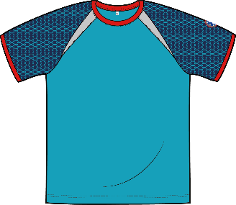
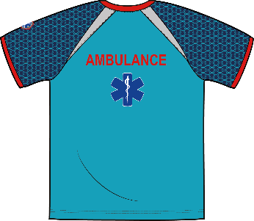
omschrijving | T-shirt korte mouw Ambulance turquoise/rood

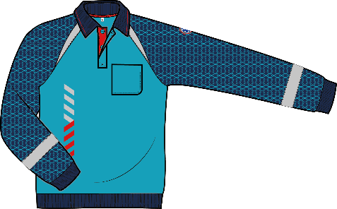
omschrijving | Polosweater Ambulance turquoise/rood

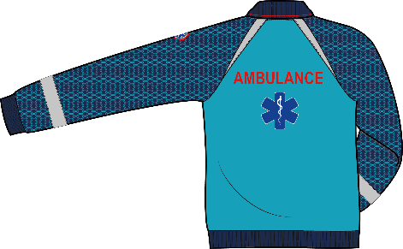

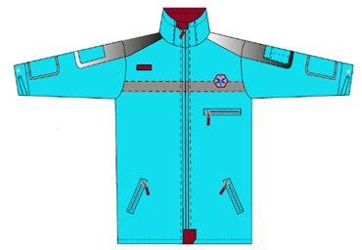
omschrijving | Fleecevest Ambulance turquoise

GHOR kleding
GHOR kleding

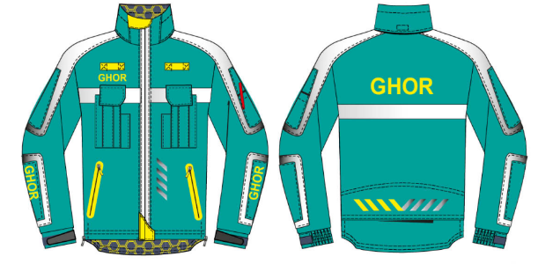
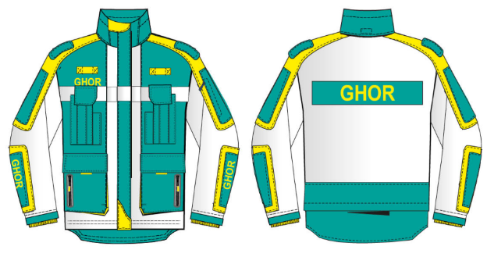

softshelljas | jack

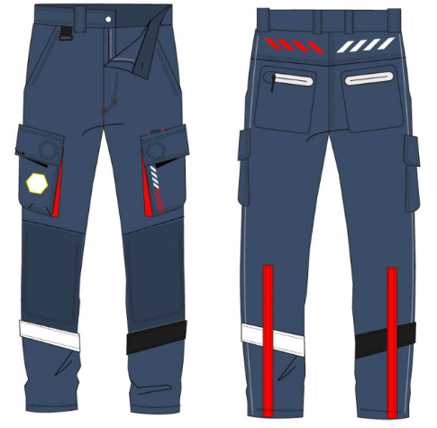
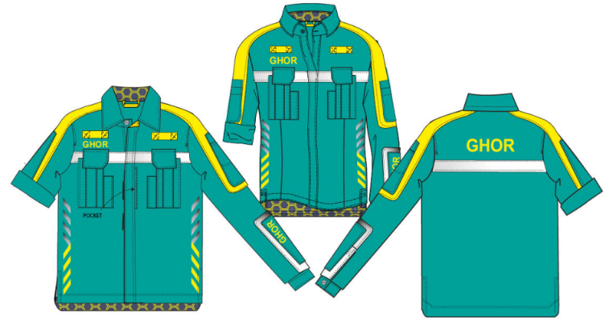

broek | werkhemd
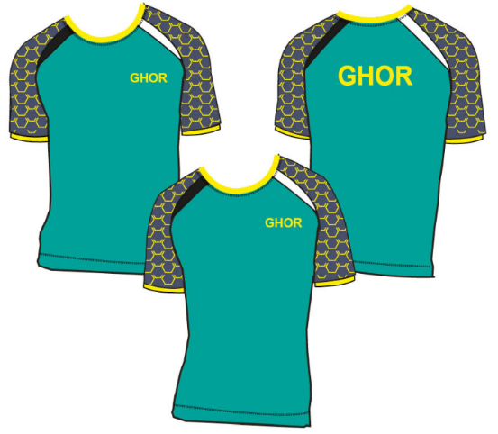

polo korte mouw | t-shirt korte mouw
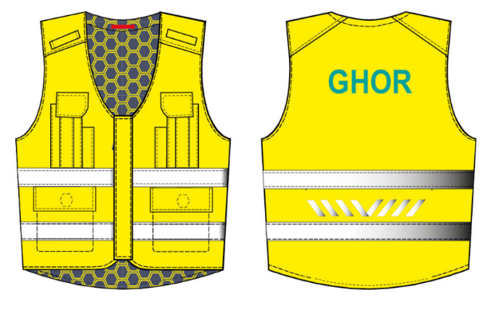

veiligheidsvest

